Sheet1策划自己用
ID | 引导 | 描述
1 |  | 引导去出击挑战BOSS

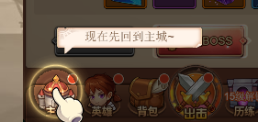
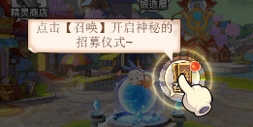
2 |  | 回主界面，引导召唤英雄

3 |  | 引导升级英雄

4 |  | 引导快速作战

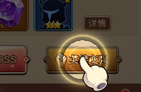
5 |  | 引导英雄变强

6 |  | 引导挂机收益

7 |  | 小助手显示结束后，打开首充界面

8 |  | 七天礼包和每日签到礼包

9 |  | 引导竞技场

10 |  | 引导远航

11 |  | 历练日常副本引导

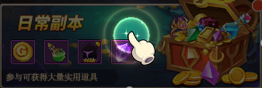

 |  | 引导试练塔
12

13 |  | 引导加入或者创建公会

14 |  | 引导先知圣殿

